Sheet1
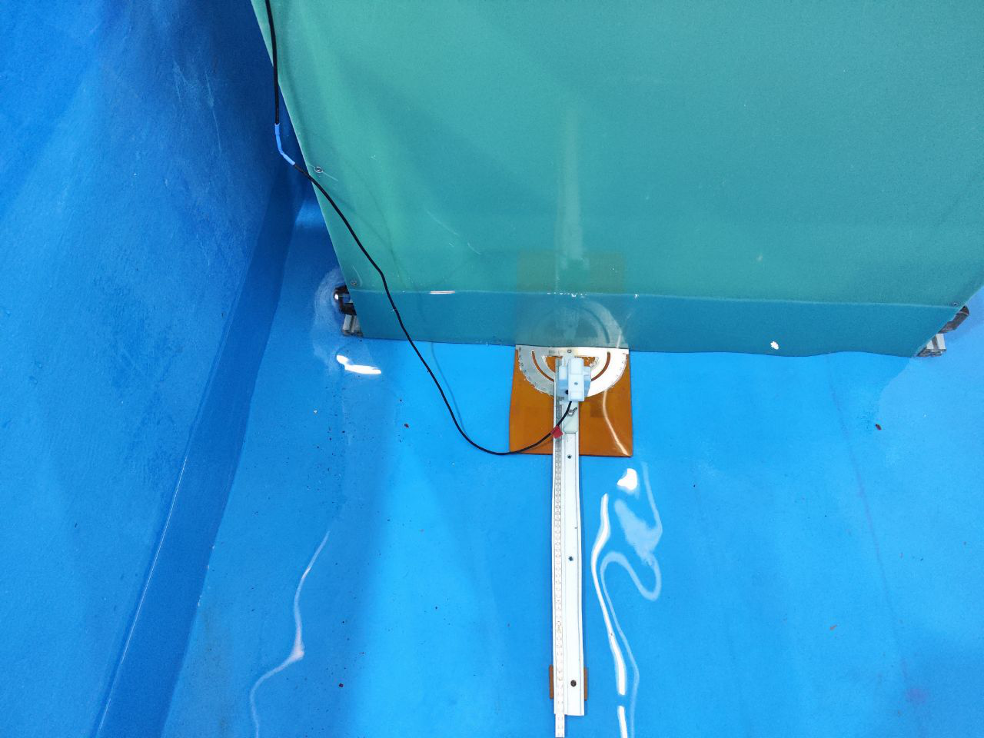
DTOF玻璃纤维补测数据
传感器距水面距离 | 实际测试量程 | 水平向左转弯角度 | 探测量程
14cm | 10cm | 0° | 103
 |  | 10° | 105
 |  | 20° | 106
 |  | 30° | 110

